상품제안서
32절 뉴벨라특안식 다이어리 | 상품코드: F17123

 |  |  |  |  |  |  | 02-412-0044 | www.easy1.co.kr
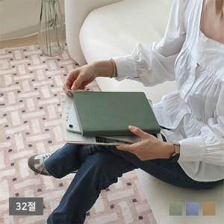

【상세/제작정보】 | ▶ 레이저인쇄(개인별 이니셜만 가능)-별도문의 ▶ 내지-기본 노트식

【인쇄/포장옵션】 | 불박, UV필름인쇄 / 포장불가능

【공급단가】 | 수량 | 200~ | 500~ | 1,000~ | 3,000~ | 5,000~
*VAT별도 | 단가 | 7,160원 | 7,000원 | 6,880원 | 6,720원 | 6,440원

【상품 URL】 | http://www.easy1.co.kr/src/goods_detail.php?gdno=17123

